账号
SVN
user： |  | dingguanghui |  |  |  | 企业QQ |  |  |  | 禅道：
pwd: |  | d123456# |  |  |  |  | user： | 3001297060 |  | http://192.168.99.204/zentao/bug-browse-2-assignToMe-0.html
 |  |  |  |  |  |  | user： | 2851810174
代码和资料： |  |  |  |  |  |  | pwd: | Dgh……/dGH…… |  |  | user： | dingguanghui
 |  |  | CODE/trunk/besskyERP |  |  |  |  |  |  |  | pwd: | d123456$
http://192.168.99.182:81/svn/develop/DOC/01项目资料库 |  |  |  |  |  | oa上线： | https://oa.ser.ltd/dashboard
 |  |  |  |  |  | 宝安OA: | https://oa.ksold.ltd/dashboard
 |  |  |  |  |  |  | user： | 017509
 |  |  |  |  |  |  | pwd: | dgh@666666
D:\anaconda\envs\py3.7.5\Lib\site-packages
 |  |  |  |  |  | ERP上线： | http://192.168.99.213:9095/pss |  |  | 海外仓系统（主做海外仓的账号，还是有部分少量发本地仓订单）
 |  |  |  |  |  | 测试 | http://192.168.99.203:8080/pss/index |  |  | http://192.168.99.143:59095/pss
 |  |  |  |  |  | 宝安： | http://10.30.1.45:9095/pss
PM→经理 |  |  |  |  |  | 宝安外网： | http://erpx.ksold.ltd:9095/pss |  |  | 海外仓系统外网地址（供销售、仓库使用）
DM→主管 |  |  |  |  |  | 手机登入 | http://erpapp.ksold.ltd:18085/user |  |  | http://hwerp.ser.ltd:59095/pss
PL→组长 |  |  |  |  |  |  | user： | it_dingguanghui |  | 自营物流系统
 |  |  |  |  |  |  | pwd: | d123456~ |  | http://116.31.91.74:39075/pss
 |  |  |  |  |  | GitHub:
 |  |  |  |  |  |  | user： | 2851810174@qq.com
 |  |  |  |  |  |  | pwd: | Dgh……
erp系统

 | user： | bessky_it |  |  |  |  | user： | 1877…….@163.com
 | pwd: | 1 |  |  |  |  | pwd: | Dgh13….
 |  |  |  |  |  | erp 3.0代码 |  | http://192.168.99.182/

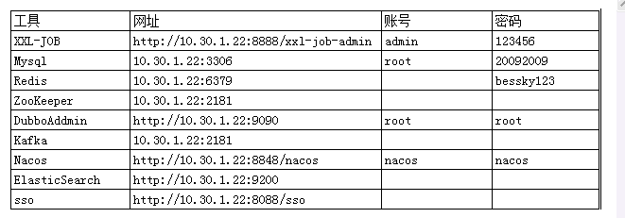
Tomcat |  |  | System.out.println(Charset.defaultCharset())
 | VM options: |  | -Dfile.encoding=utf-8 |  | 解决前端页面中文乱码
 |  |  | -Dfile.encoding=gbk |  | 解决tomcat控制台打印乱码
 |  |  | 局部设置： |  |  |  |  |  |  |  |  |  | Redis搭配字典： | 写一个前端页面传值
 |  |  |  | PrintStream ps = new PrintStream(System.out,true,"gbk"); |  |  |  |  |  |  |  |  | 后端拿值 Integer upperLimitOfBagNumber = DictionaryCacheUtils.getDictionaryIntegerValue("App.Logistics.PrintLabel.UpperLimitOfBagNumber");
 |  |  |  | ps.println("_jspService(): JSP共响应了"+serviceVar+"次请求");
 | On frame deactivation: |  |  | Update classes and resources |  | 热部署

 | java.util.logging.ConsoleHandler.encoding=GBK |  |  |  |  | Tomcat logging乱码

 | 去除路径多余字段： |  | Application context删除字段(xx_war_explored)，URL删除对应字段

 | 配置tomcat的虚拟路径， tomcat设置上传文件路径 |  |  |  |  |  |  |  | 脚本 | http://10.30.1.45:8888/xxl-job-admin
 | session生效 |  |  |  |  |  |  |  |  | name: | bessky
 |  |  |  |  |  |  |  |  |  | pwd: | Li721Zhong~

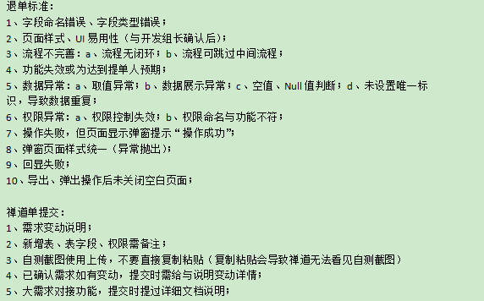
禅道
 |  |  |  |  |  |  |  |  | 意见箱 | http://erpx.ksold.ltd:9095/pss/bbs/topics/view?bbsTopicId=58570

禅道需求完成确认：

图片需要上传

华磊系统文档 |  | http://www.sz56t.com:8090/pages/viewpage.action?pageId=3473454

接口customer_id生成 |  | http://121.37.29.222:8082/selectAuth.htm?username=RYDKJ&password=123456

对接新的渠道： |  | E:\besskyERP\1.0\bessky_pss\bessky_pss_core\src\main\java\com\bessky\pss\common\dict\LogisticsCompany.java
 |  | E:\besskyERP\1.0\bessky_pss\bessky_pss_web\src\main\webapp\theme\default\js\pages\logistics.label.print.new.js
 |  | E:\besskyERP\1.0\bessky_pss\bessky_pss_web\src\main\webapp\theme\default\js\pages\logistics.label.print.js
 |  | E:\besskyERP\1.0\bessky_pss\bessky_pss_web\src\main\webapp\theme\default\js\pages\goods.print.js
 |  | 也要加

数据库
 |  |  |  |  |  |  |  |  | information_schema.columns信息库之所有数据库信息 |  |  | distinct 不仅去重，默认升序 |  |  |  | sqlt调优 | 具体字段代替* |  | limit作为父集
 | 数据库： |  |  |  |  |  |  |  | select distinct table_schema, table_name,column_name,ordinal_position,data_type,column_comment from information_schema.columns |  |  |  |  |  |  | SELECT t.product_sku,t.parent_sku from (select product_sku,parent_sku from t_product where warehouse_id=8 limit 0,100000) t where t.product_sku="ZSY4060501B"
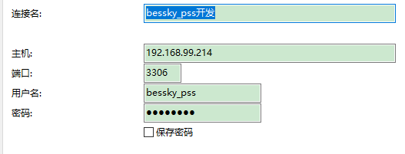
表对应的结构=数据库

20092009

 |  |  |  |  |  |  |  |  | 判断表里面所有列名有某列名：
 |  |  |  |  |  |  |  |  | select "role_id" in (select distinct column_name from information_schema.columns where table_name='t_user') x;
 | ERP从库：
 | 10.30.1.30
 | 原来177-》
 | 10.30.1.43
 | 原来242-》
 | 10.30.1.44 |  |  |  |  |  |  |  | 查找表里面所有列名哪些包含字段（模糊查询）：
 |  |  |  |  |  |  |  |  | SELECT * FROM (select distinct column_name from information_schema.columns where table_name='t_user') X WHERE X.column_name like "%id"
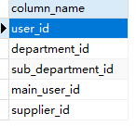
 | 页面：计件统计新
 | work_type : |  | 6 sku上架 | 14 按货配货
 | sub_department |  | 85 BGHK
SELECT * FROM t_work_hours_report w, t_user u WHERE w.report_date > '2021-03-18 00:00:00' and w.user_id = u.user_id and u.name="田文德"

 | 仓库：product_stock_chart_list.jsp
 | <app:item key="1" value="大浪仓库"></app:item>
 | <app:item key="2" value="石岩仓库"></app:item> |  |  |  |  |  |  |  | limit分页 | mysql> SELECT * FROM table LIMIT 95,-1; // 报错 |  |  | java pager传参
 | <app:item key="3" value="森海诺仓库"></app:item> |  |  |  |  |  |  |  |  | 显示十条数据 |  |  | Pager pager = new Pager();
 | <app:item key="7" value="中泰仓库"></app:item> |  |  |  |  |  |  |  |  | SELECT * FROM t_order limit 0,10 |  |  | pager.setPageSize(5);
 | <app:item key="8" value="东莞仓库"></app:item>
 | <app:item key="18" value="塘厦仓库"></app:item> |  |  |  |  |  |  |  |  |  |  |  | pagerNo=1当前页码 |  | pageSize=10;//每页显示记录数 |  | pagerNo=2当前页码 |  | pageSize=10;//每页显示记录数
 | <app:item key="21" value="开发部样品仓"></app:item> |  |  |  |  |  |  |  |  | 分页
 | <app:item key="31" value="出口退税仓"></app:item> |  |  |  |  |  |  |  |  | long start = (pager.getPageNo() - 1) * pager.getPageSize(); |  |  | start=0 |  |  |  | start=10
 | <app:item key="32" value="龙岗仓库"></app:item>
 | <app:item key="33" value="杭州仓库"></app:item> |  |  |  |  |  |  |  |  | long end = start + pager.getPageSize() - 1L; |  |  | end=9 |  |  |  | end=19
 | 42 大岭山仓库
 |  |  |  |  |  |  |  |  |  | request.addSqlDataParam("LIMIT", dial.queryFirst2Last("", (int) start, (int) end)); |  |  |  | 查询数据库前十条数据 |  |  |  | 查询数据库第二个十条数据

 | 订单状态t_order-status |  |  |  |  |  |  |  | insert into
 | 3 待合并 | 15 等待打单 |  |  |  |  |  |  |  | desc查看表字段数据结构
 |  |  |  |  |  |  |  |  |  | on duplicate key update(非主键，非唯一键字段，重复数据更新不插入）
 | uuid |  |  |  |  |  |  |  |  | 批量插入values后面增加数据
 | select sku,uuid from t_sku_trace where sku="QYY70930713L"

 | 袋号 序列号 t_deliver_logistics_package

 | <c:choose>
 | <c:when test="${tran.shippingMethod eq 'BA004'}"> |  |  |  |  | 宝安 | 瑞英达
 | 30078351
 | </c:when>
 | <c:when test="${tran.shippingMethod eq 'LG0007'}"> |  |  |  |  | 龙岗 | 恒兴宏
 | 30078355
 | </c:when>
 | </c:choose> |  |  |  | 302011 |  | 兴创

 | 加载缓存 | TransportationModeServiceImpl-load（）
 | 缓存类： | transportationRuleFacade |  |  |  |  |  |  |  | 插入单条数据xml
 | 对应前端缓存名 |  |  |  |  |  |  |  |  | <sql datasource="dataSource" id="createOrderLock" >
 |  |  |  |  |  |  |  |  |  | <content >
E:\besskyERP\2.1\bessky-erp\bessky-erp-system\src\main\java\com\bessky\erp\system\logistics\service\impl\TransportRuleServiceImpl.java |  |  |  |  |  |  |  |  |  | <![CDATA[
 | @Override |  |  |  |  |  |  |  |  | INSERT INTO t_id (id，test)
 | public String cacheName() |  |  |  |  |  |  |  |  | VALUES (:id, :test)
 | { |  |  |  |  |  |  |  |  | ON DUPLICATE KEY UPDATE id=:id, test=:test
 | return CacheName.J2CACHE_TRANSPORT_RULE; |  |  |  | 所属类CacheName |  |  |  |  | ]]>
 | } |  |  |  |  |  |  |  |  | </content>
 | 前端代码： |  |  |  |  |  |  |  |  | </sql>
 | <td>${app:j2cache('J2CACHE_TRANSPORTATION_RULE', freight.key).maxWeight}</td> |  |  |  |  |  |  |  |  | daoImpl批量
 |  |  |  |  |  |  |  |  |  | OrderLockDBField为接口
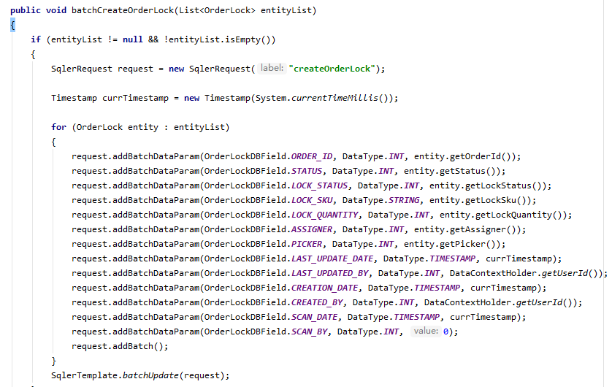
 | 序列号
 | t_deliver_scan_record

 | 根据平台订单号搜sku
 | select order_id,product_sku from t_order_item where order_id in ('405-2577334-5793960_1304192780',
 | '404-4982697-1536326_1304192780',
 | '_1304192780',
 | 系统配置-自定义导出格式里面可以配置导出操作

 | 区分宝安龙华
 | companyCode eq 'BA'
 | <c:set value="${app:j2cache('J2CACHE_DICTIONARY', 'App.NewSystem.CompanyCode') }" var="companyCode"></c:set>

 | QC扫描

 | select sku,uuid from t_sku_trace where sku="QYY70930713L"

 |  |  |  |  |  |  |  |  | 增加sql语句

 |  |  |  |  |  |  |  |  |  | request.addSqlDataParam("ORDERBY", "ORDER BY picking_quantity DESC")

 |  |  |  |  |  |  |  |  | 占位符
 |  |  |  |  |  |  |  |  |  | <[AND created_by = :created_by]>
 |  |  |  |  |  |  |  |  |  | <[AND created_by IN (:created_by_list)]>

 |  |  |  |  |  |  |  |  |  | 实体类
 |  |  |  |  |  |  |  |  |  | /**
 |  |  |  |  |  |  |  |  |  | * 逗号分隔，上传人
 |  |  |  |  |  |  |  |  |  | */
 |  |  |  |  |  |  |  |  |  | private String multiCreateBy;

 |  |  |  |  |  |  |  |  |  | 前端items的key自动对应name(ps:create_by和username是同一个东西）
 |  |  |  |  |  |  |  |  |  | <app:searchitem label="上传人">
 |  |  |  |  |  |  |  |  |  | <app:select multiple="multiple" select2="true" select2allowclear="true" classes="input-medium" items="${domain.logisticsUsernameMap}"
 |  |  |  |  |  |  |  |  |  | name="query.multiCreateBy" headkey="" headvalue="">
 |  |  |  |  |  |  |  |  |  | </app:select>
 |  |  |  |  |  |  |  |  |  | </app:searchitem>

 |  |  |  |  |  |  |  |  |  | setQueryCondition逗号分割，多个查询
 |  |  |  |  |  |  |  |  |  | // 上传人,, 支持多个查询
 |  |  |  |  |  |  |  |  |  | if (StringUtils.isNotBlank(query.getMultiCreateBy()))
 |  |  |  |  |  |  |  |  |  | {
 |  |  |  |  |  |  |  |  |  | List<String> createdByList = CommonUtils.splitList(query.getMultiCreateBy(), ",");
 |  |  |  |  |  |  |  |  |  | request.addDataParam("created_by_list", DataType.STRING, createdByList);
 |  |  |  |  |  |  |  |  |  | }

 |  |  |  |  |  |  |  |  | 字段a分组，按照字段b逆序

 |  |  |  |  |  |  |  |  | <sql datasource="dataSource" id="queryLocationNumberRecordListHistorys">
 |  |  |  |  |  |  |  |  | <content>
 |  |  |  |  |  |  |  |  | <![CDATA[
 |  |  |  |  |  |  |  |  | SELECT t1.record_id, t1.sku, t1.created_by, t1.creation_date, t1.previous_number, t1.current_number, t1.location_number_record_type FROM t_location_number_record t1
 |  |  |  |  |  |  |  |  | WHERE 1 = 1
 |  |  |  |  |  |  |  |  | <[AND record_id = :record_id]>
 |  |  |  |  |  |  |  |  | <[AND sku = :sku]>
 |  |  |  |  |  |  |  |  | <[AND sku IN (:sku_list)]>
 |  |  |  |  |  |  |  |  | <[AND created_by = :created_by]> |  | 占位符，有参数传入时，t1.sku="xxx"
 |  |  |  |  |  |  |  |  | <[AND creation_date = :creation_date]>
 |  |  |  |  |  |  |  |  | <[AND previous_number = :previous_number]>
 |  |  |  |  |  |  |  |  | <[AND current_number = :current_number]>
 |  |  |  |  |  |  |  |  | <[AND location_number_record_type = :location_number_record_type]>
 |  |  |  |  |  |  |  |  | <[:LOCATION_NUMBER_RECORD]>
 |  |  |  |  |  |  |  | 大于几就是取b字段几个 | AND 5 > (SELECT COUNT(*) FROM t_location_number_record WHERE sku = t1.sku AND record_id > t1.record_id )
 |  |  |  |  |  |  |  |  | ORDER BY t1.sku,t1.record_id DESC |  |  |  | 大于号逆序
 |  |  |  |  |  |  |  |  | ]]>
 |  |  |  |  |  |  |  |  | </content>
 |  |  |  |  |  |  |  |  | </sql>

 |  |  |  |  |  |  |  | 新建列 | ALTER TABLE `bessky_pss`.`t_transportation_mode` ADD COLUMN `enabled_apply_tracking_number` tinyint(1) NULL DEFAULT 1 COMMENT '是否开启申请跟踪号' AFTER `is_ship`;
 |  |  |  |  |  |  |  |  | alter table t_transportation_mode add is_apply_tracking_num TINYINT(1) comment '是否开启申请跟踪号' DEFAULT true
 |  |  |  |  |  |  |  | 更新数据 | UPDATE t_product SET product_feature=null where product_sku="#D161B"
 |  |  |  |  |  |  |  | 删除列 | ALTER TABLE t_transportation_mode DROP COLUMN is_apply_tracking_num;
 |  |  |  |  |  |  |  | 删数据 | delete from t_everyday_export where export_id=254393

 |  |  |  |  |  |  |  | 日期格式化 | DATE_FORMAT(w.report_date,'%Y-%m-%d')

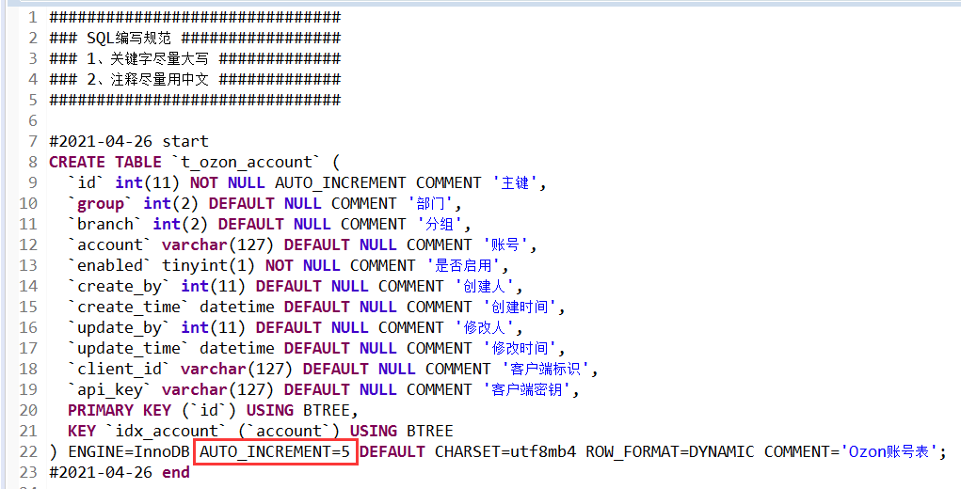

 |  |  |  |  |  |  | 建表语句最好把自增去掉，让他从1开始

项目业务
 | dubbo+spring boot |  |  |  |  |  | 订单ID | 问题描述（截图） |  | 问题解决
 |  |  |  |  |  |  | 717240493 | 申请跟踪号失败 |  | 修改订单找到街道，里面有00200，ARMEE关键字
 | jsp+tomcat
 | bessky_erp为psscontroller层，bessky_pss为数据层

提交：
 | 【修改原因】#1009482 |  |  |  |  | 1.格式化？ | 714467223 | 这单帮忙再新申请一个单号 SKU信息换下 品名：化妆刷、Makeup brush 重量：0.3kg |  | 开发环境找到对应的物流类，修改buildRequestOrder方法里面的重量 ，中文品名，英文品名，
 | 【修改内容】订单付款、退款标记导出 |  |  |  |  | 2.最新版本 |  |  |  | 查询线上订单的信息，复制到开发环境
 | 【提出人】江志超 |  |  |  |  | 3.找不同 |  |  |  | SELECT * from t_order t where order_id="690173449";
 | 【开发人】一组#丁光辉 |  |  |  |  | 4.修改后测试？ |  |  |  | SELECT * from t_order_item WHERE order_id='404-6061393-5906753_468039084';
 | 【检视人】许成志 2021.1.21 15:00 |  |  |  |  |  |  |  |  | SELECT * from t_product where product_sku='ZHI200929084OR'; | 复制粘贴为insert语句
 |  |  |  |  |  |  |  |  |  | 申请跟踪号
 |  |  |  |  |  |  | 719125280 | 麻烦申请下跟踪号 |  | 物流接口操作：申请跟踪号

项目开始： |  |  |  |  |  |  | 20210225153022300.00 | 回退到等待物流收包状态
 | 替换Tomcat地址 |  |  |  |  |  |  |  |  | 包裹都是无法回退的，只能一单一单回退扫描
 | 替换AuthorizationServiceImpl
 | 注释掉bessky_pss_web/WEB-INF/web.xml-fliter |  |  |  |  |  | 通性问题 | PDA退货扫描，多仓订单，扫退货时候，能否改成电脑一样，只报一个仓库 |  | 退件员只负责扫退货，拆包、更换二维码现在都是仓库自己完成
 |  |  |  |  |  |  | 702967767改589 | 帮忙改下渠道 |  | 改运输方式
代码生成： |  |  |  |  |  |  | 通性问题 | 跟踪号重复，无法获取面单 |  | 标记发货相当于换号处理，清空跟踪号后再申请就好了
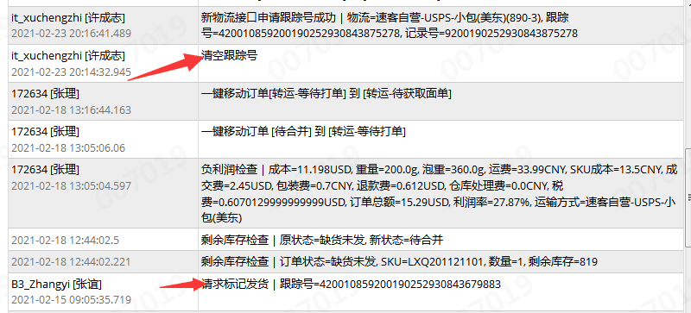
 | sqler.xml里面是数据库字段与实体类映射
 | bean里面xxApplication改成xx ,然后代码格式化

tortoise svn:
 | check out下载代码
 | 提交代码（commit）前update
 | 复制修改过的代码类粘贴到文件夹对应位置替换

 | 忽视文件
 | setting-Editor-File Types |  |  |  |  |  |  | 多仓订单移等待打单 |  | 待合并运输方式为空的移不到等待打单
 |  | Ignoren files and folders后面添加*.iml;*.idea;*.gitignore;*.sh;*.classpath;*.project;*.settings;target;logs; |  |  |  |  |  |  |  | 找销售先匹配下渠道在移单
 |  |  | *.xx 为忽视该后缀文件
 |  |  | /xx/ 过滤文件夹 |  |  |  |  | 027渠道什么都对，出库扫描显示禁止发货 725281130 （大岭山仓库） |  | 老系统以存在的订单不能发货
 |  |  | xx.java 过滤文件 |  |  |  |  |  |  | 直接把订单移到禁止发货

 |  |  |  |  |  |  |  | 采购单PO20210315193353461，skuZYK200907001A 入不了库 |  | 入库超过采购数量了
 |  |  | 注释：
 |  |  |  | /**
 |  |  |  | * wish邮线上
 |  |  |  | * |  |  |  |  |  | 一半的可以获取服务号
 |  |  |  | * @author 江志超
 |  |  |  | * @version Bessky V100R001 2018年12月28日
 |  |  |  | * @since Bessky V100R001C00
 |  |  |  | */

 |  |  | entity |  |  |  |  | 727205222 这几单物流反馈没有数据 |  | logistics xml 配置数据预报
 |  |  | public class ShiXingApiRequestEntity {
 |  |  | private String token; |  |  |  |  | Amazon不走Vova线上物流
 |  |  |  | getting&setting
 |  |  |  |  |  |  |  | 领讯物流-中美专线-液体(746C)下单的时候就预报了,不用推送

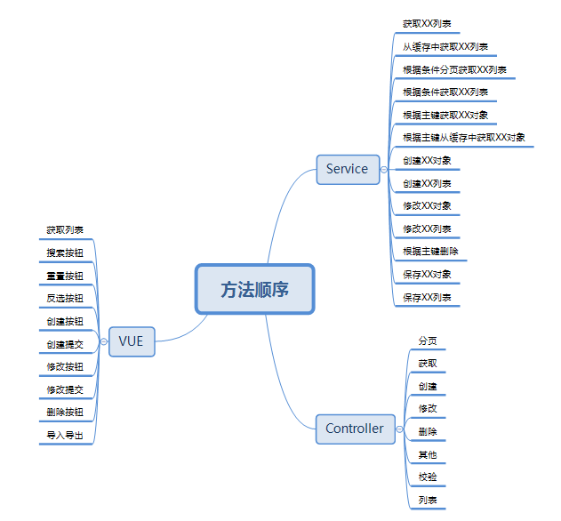
 |  |  |  |  |  |  |  | 获取服务商号失败 |  | 清空跟踪号申请跟踪号再获取服务商号

 |  |  |  |  |  |  |  | ERP订单管理的显示有问题，不管搜什么都显示几百条记录 |  | 清理缓存

 |  |  |  |  |  |  |  | One World物流-免泡专线(z01) Amazon标记发货：标记与规则不匹配 |  | 这个渠道要物流商收到包裹后，返回 9 或者 420 开头的尾程号，才能标记的

 |  |  |  |  |  |  |  | 订单业务统计账号缺失是什么原因 |  | 等下次更新就可以了，数据权限改的有问题

 |  |  |  |  |  |  |  | 跟踪号已存在，还允许获取服务商号的渠道 |  | App.Logistics.AgentMailno.ExcluedCheckPositionLogisticsTypes

 |  |  |  |  |  |  |  | 611和611w两个运输类型，服务代码一致，运费规则一致；最终运费不一致 |  | 泡重规则设置不同（页面设置）对应类：TransportationModeStableUtils

 |  |  |  |  |  |  |  | 编辑发货规则就是系统配置 运输方式设置 修改发货规则 |  | 可编辑发货平台，跟踪号前缀限制

 |  |  |  |  |  |  |  | 这两票是wish线上渠道,换跟踪号了,要用新跟踪号重新标记

 |  |  |  |  |  |  |  |  |  | 一般是多传了东西，或者选错了
 |  |  |  |  |  |  |  |  | amazon/month/bills/search修改报空指针

 |  |  |  |  |  |  |  |  |  | 运输方式设置没选下拉物流渠道
 |  |  |  |  |  |  |  | 请检查product_id属性!
 |  |  | 新系统开发流程：
 |  |  | 1、申请需求编号 |  |  |  |  | customer_id属性 |  | 基本物流设置
 |  |  | 2、编写开发指导
 |  |  | 3、提交生成代码 |  |  |  |  | 已发货重新申请跟踪号 |  | 更换面单+需要通知销售重新标记发货
 |  |  | 4、编写需求代码
 |  |  |  |  |  |  |  | 仓库移单的时候为啥会自动跑到无法判断邮寄方式 |  | 用泡重算的，超出渠道限重10kg，运费会为0

 |  |  | 订单列表：
 |  |  |  |  |  |  |  | 待获取面单的 大家处理下，这个状态基本都是获取面单异常的，不处理的话会一直挂在这里的 |  | 自营的 880-4,880-3 的可以直接清空跟踪号再申请；定时任务自动上传
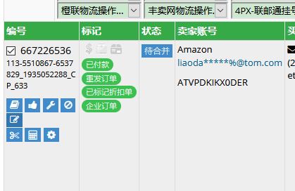

 |  |  |  |  |  |  |  | 前两周下载的时候订单总运费是一个金额，现在在系统看又是另外一个金额 |  | 运费是会变的，受渠道设置还有产品重量影响

 |  |  |  |  |  |  |  | 快递单号：PO744857已快递单扫描仍挂在快递签收记录 |  | 这个快递单号的开头几个字母 最好不要跟采购单的一样

 |  |  |  |  |  |  |  | 很多自定义sku每次出单都在sku不存在的状态，请问有自动匹配的功能吗 |  | 重新绑定

修改订单里面添加sku,其他问题可以订单管理-工具-异常修复（也可以改订单状态）
 |  |  |  |  |  |  |  |  |  | 2个小时之内不能重复同步
 |  |  |  |  |  |  |  | cn1527129707ztbq 已同步三次在线列表仍然没有任何产品

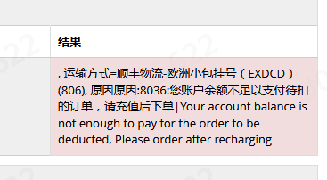
 |  |  |  |  |  |  |  | 西安发货到美国平均时效7-15天
 |  |  | 订单操作-清除跟踪号
 |  |  | 运输方式规则看禁运国家 |  | transportation/rules
 |  |  | 运输方式下拉缓存设置 |  | 系统配置-运输方式设置
 |  |  | 基本物流设置（userId,userCode,token设置）
 |  |  | 缓存类E:\besskyERP\2.1\bessky-erp\bessky-erp-core\src\main\java\com\bessky\erp\core\common\cache\CacheName.java

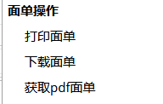
 |  |  |  |  |  |  |  |  |  | 找龙秀妹
 |  |  |  |  |  | 自画 |  | 订单备注“此为暂存sku,不做备货，请换相应的子sku出货“
 |  |  |  |  |  | fastdfs |  |  |  | 这个单移缺货就可以，
 |  |  |  |  |  | 渠道获取
 |  |  |  |  |  |  |  | 标记显示乱码
 |  |  |  |  |  |  |  |  |  | 5.5的那些没问题噢
 |  |  |  |  |  |  |  |  |  | 是不是当时平台更新就错乱了

 |  |  | 导出操作
 |  |  | EmailTaskJobHandler引用LogisticsReportJobProcessor |  |  |  |  |  |  | 这个找销售绑定账号
 |  |  | OrderExportController
 |  |  | 数据库：t_order_export_format
 |  |  | 自动邮件 包裹报表
 |  |  | PackageReportJobProcessor.java |  |  |  |  | 没有物流追踪信息 |  | 需要到物流轨迹信息设置里面配置

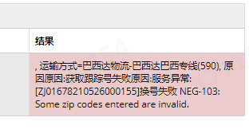
 |  |  |  |  |  |  |  |  |  | 邮编有问题，收件地址不够完整

 |  |  |  |  |  |  |  | 729345161 这个订单为什么不能自动进入待合并 |  | 没有付款时间

 |  |  |  |  |  |  |  |  |  | 包裹扫描合并配置136添加

 |  |  |  |  |  |  |  | 888-10和888-11怎么扫不了收包

 |  |  |  |  |  |  |  | 看下这部分卓月物流的订单为啥返回不了尾程单号 |  | 物流商没有返回

 |  |  |  |  |  |  |  | sku列表没建议价 |  | 找下你们经理 要检查下角色权限（3.0系统）

 |  |  |  |  |  |  |  |  |  | 物流部3.0账号管理-Amazon-账号列表-物流配置

 |  |  |  |  |  |  |  | 匹配物流：速卖通大货运费报价比普通便宜 |  | 302-2没有配置波兰国家的运费，用的默认的运费设置

服务器布局
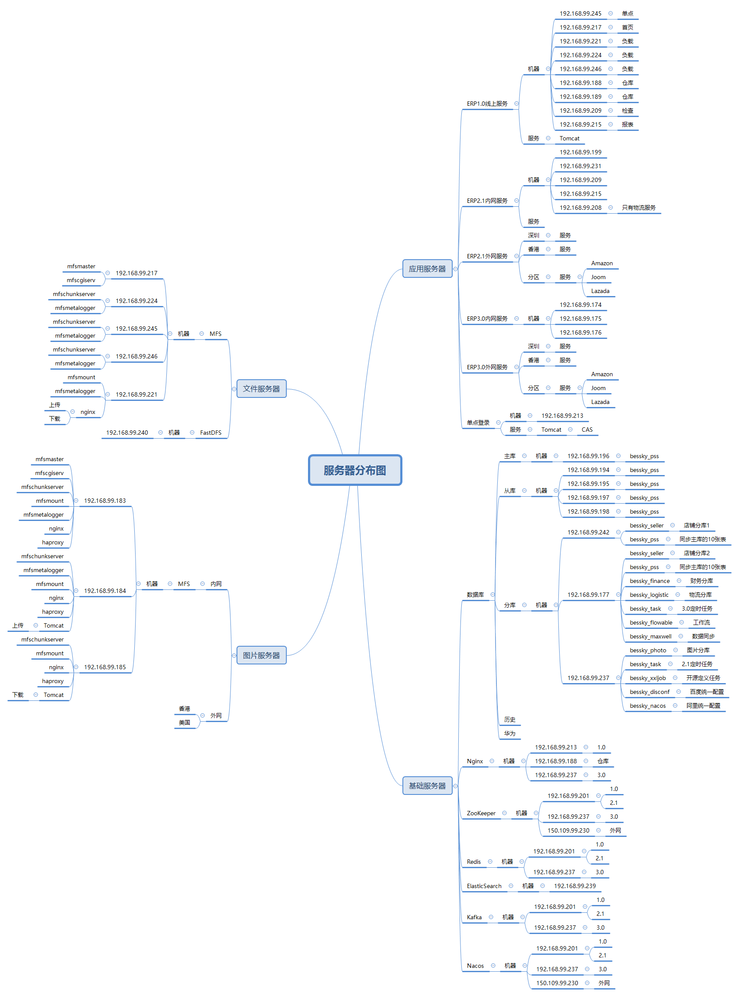

mooseFS驼鹿，分布式文件系统
数据分散，用户看到整体，64MB以上大文件

单个小文件
不支持FUSE，就不能挂载文件系统（非真实的文件系统：FAT,HFS..）
用户空间文件系统（Filesystem in Userspace）

Java
rpc，都可以整合spring boot
区别 | Dubbo | SpringCloud
注册中心，服务发现和治理 | Redis，zk | eureka,nacos |  |  |  |  | spring
服务调用方式 | RPC | REST API
服务监控 | Dubbo-monitor | Admin |  |  |  | ssm | springMVC | JSP
熔断器 | 不完善 | NetflixHystrix
服务网关 | 无 | Netflix Zuul，gateway |  |  |  |  | Mybatis
分布式配置 | 无 | Config，nacos
服务跟踪 | 无 | Sleuth
数据流 | 无 | Stream
批量任务 | 无 | Task
信息总线 | 无 | Bus
网络消耗 | 二进制传输 | HTTP传输，带宽消耗大
公司 | 阿里巴巴 | spring

服务管理，注册 |  | Eureka | → | Nacos
负载均衡 |  | Ribbon | → | LoadBalance
熔断器 |  | Hystrix | → | Sentinel（流量哨兵）：熔断降级（服务器500：整合feign，fallback=Degradedxx.class,该类实现Feign接口，客户端页面改变）（微服务速度变慢：RT超过设置阈值，客户端页面改变），限流保护（生产）（sentinel控制台-限流规则：快速失败，预热【量大→屏蔽】，排队等待【第N个屏蔽等待一定时长】）
微服务调用 |  | RestTemplate | → | feign/openfeign
服务网关 |  | Zuul | → | gateway
分布式配置 |  | config | → | nacos

springMVC
@Resource的作用相当于@Autowired，只不过@Autowired按byType自动注入，而@Resource默认按 byName自动注入罢了

@InitBinder public void initListBinder(WebDataBinder binder) { binder.setAutoGrowCollectionLimit(1024); }
 | controller取消自动绑定（如日期String传参转化为Date），注册类型绑定器进行参数绑定
 | springmvc默认只支持256个对象映射， binder.setAutoGrowCollectionLimit(1000)设置为1000个

Ehcache 和 Redis 比较

区别 | Ehcache |  |  |  | Redis
存取速度 | Ehcache直接在jvm虚拟机中缓存，速度快，效率高 |  |  |  | Redis是通过socket访问到缓存服务，效率比ecache低
集群和分布式 | Ehcache有缓存共享方案，不过是通过RMI或者Jgroup多播方式进行广播缓存通知更新，缓存共享复杂，维护不方便；简单的共享可以，但是涉及到缓存恢复，大数据缓存，则不合适。 |  |  |  | Redis有成熟的分布式解决方案。适合大规模分布式集群部署。

操作复杂度 | Ehcache提供的接口非常简单明了，从Ehcache的搭建到运用运行仅仅需要的是你宝贵的几分钟。其实很多开发者都不知道自己用在用Ehcache，Ehcache被广泛的运用于其他的开源项目。比如：Hibernate |  |  |  | 至少需要安装服务端和客户端才能使用。操作略比Ehcache复杂一些

Person person = new Person();

栈 |  | 堆
栈的优势是，存取速度比堆要快，仅次于寄存器，栈数据可以共享 |  | new的对象没被栈引用一定时间会被垃圾回收器释放掉

8大基本数据类型int a=10 |  | new的对象
引用类型地址person@xxx |  | 对象属性person.age=10
类里面方法（），里面数据类型用完会释放

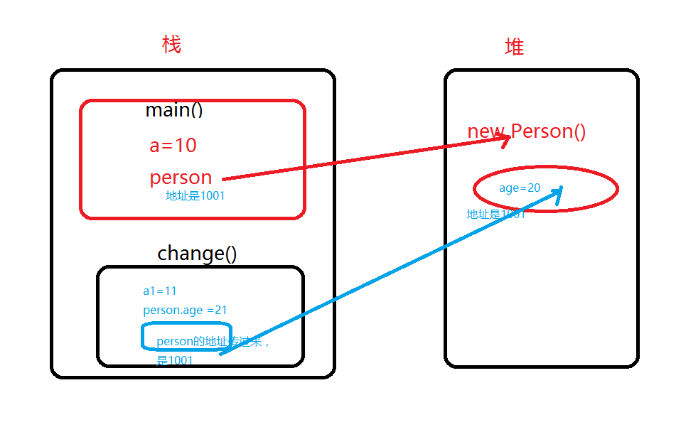

 |  |  | class Person {
 |  |  | int age;
 |  |  | }
 |  |  | public class LearnHeap {
 |  |  | public static void main(String args[]){
 |  |  | int a=10;
 |  |  | Person person = new Person();
 |  |  | person.age =20;

 |  |  | change(a,person);
 |  |  | System.out.println("a="+ a+",and person.age = "+person.age);
 |  |  | }
 |  |  | static void change(int a1, Person person){
 |  |  | a1 = 11;
 |  |  | person.age= 21;
执行完change（）方法，变量a1释放掉，堆里面age被修改为21 |  |  | System.out.println("a1="+ a1+",and age1 = "+person);
 |  |  | }
 |  |  | }

equals |  | hashCode |  | equals
判断对象内容相等 |  | hashcode只有在创建某个类的散列表的时候才有用，需要根据hashcode值确认对象在散列表中的位置

“==”地址相等 |  | HashMap，HashSet，HashTable
相等 |  | 不一定相等
不相等 |  | 必然不等
 |  | 相等 |  | 不一定相等
 |  | 不相等 |  | 不一定不相等

JavaEE
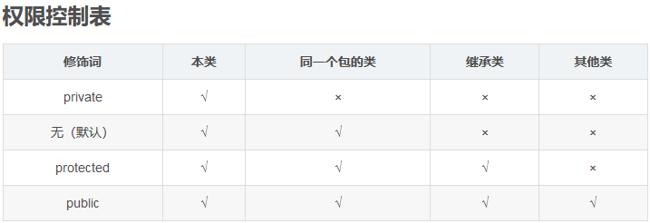

Constants
单独写一个常量类Constants用来保存固定的常量，这些常量在代码调用过程中值又容易发生改变的等等情况，此时不必在代码中修改值，直接在该类中修改即可

枚举-组织常量

在JDK1.5 之前，在Java中定义常量都是public static final TYPE a; 这样的形式。有了枚举，你可以将有关联关系的常量组织起来，使代码更加易读、安全，并且还可以使用枚举提供的方法。
POSTAL_PARCEL("1", "邮政小包分区")

Java 8流filter
list对象过滤
LocationNumberRecords= LocationNumberRecords.stream().filter(s -> s.getRecordId().contains("01"))
.collect(Collectors.toList()); |  |  | .collect(Collectors.toList()); steam转list
分组
locationNumberRecordMaps= LocationNumberRecords.stream()
.collect(Collectors.groupingBy(LocationNumberRecord::getSku));

switch-case
“==”类型，对比if判断，switch效率要高
if (a == 1) ...
else if (a == 2) ...
这样 a 要被读入寄存器两次，1 和 2 分别被读入寄存器一次

注释：
 | 比较长的for循环结束写入
 | } // end for

if 和assert区别： |  | if正常判断逻辑及处理；断言为可能出现的逻辑中断程序

@PermissionAnnotation(permission = "11102900")
@RequestMapping(value = "feature", method = {RequestMethod.GET})
public String toFeatureExcelImport(@ModelAttribute("domain") ProductFeaturesDo productFeaturesDo) |  |  |  | 前端有name后台必须有Model注解，哪怕是页面初始化，不是submit数据
{ |  |  |  | 对应 name="productFeatures"为ProductFeaturesDo属性
return "product/product_feature_import"; |  |  |  | domain形参改变需重启web
}

A.retainAll(B)

可以看到这个方法改变了集合A中的元素，保留A,B相同元素

如果集合A的大小发生了改变，返回true，即使两个集合完全没有交集，也会返回true。

如果集合A的大小没有发生改变，返回false，即使两个集合完全相同，也会返回false。

后端自定义一个传参值：
@RequestMapping(value = "{orderId}", method = { RequestMethod.GET })
public String orderEstimate(@ModelAttribute("domain") OrderEstimateDo domain, @PathVariable("orderId") Integer orderId
，@ModelAttribute("maxWeight") HashMap<Integer, Double> maxWeightMap)
maxWeightMap.put( transportationModeId,transportationRuler.getMaxWeight());
 | 前端接收：
 | <td>
 | <c:if test="${!empty maxWeightMap and !empty maxWeightMap[freight.key] }">
 | ${ maxWeightMap[freight.key] }
 | </c:if>
 | </td>

条形码不要压缩，不要style
 | <img style="margin-top: 1mm;" src="${CONTEXT_PATH}servlet/barcode128?keycode=${order.trackingNumber}&height=45&width=0">
<img src="${CONTEXT_PATH }servlet/barcode128?keycode=${order.trackingNumber }"
width="250" height="45">

fast&bug
action含路径

jsp onclick/id /直接使用function（）/$()找js
js提供路径
在浏览器页面找到title中文名（或者其他中文关键词），在idea-find in path找jsp
 |  |  |  |  |  |  | js

 |  |  |  |  |  |  |  | ALL里面路径找controller位置 |  | return "jsp位置"
 | idea

 | 搜索内容快捷键： | ctrl+N

 | 生成getting： | alt+insert
 |  |  |  |  |  |  |  | service | serviceImpl | dao层 | dao层impl
 |  |  |  |  |  |  |  |  |  |  | SqlerRequest request = new SqlerRequest("updatePurchaseOrderByPrimaryKey"); |  |  |  | sql.xml
 | idea格式化代码快捷键: |  | Ctrl+Alt+L |  |  |  |  |  | 传参为空判断：如pager是否为空 |  |  | =方法名

 |  |  |  |  |  |  |  |  | 可调用多个Dao层 |  | 方法setQueryCondition(request, queryCondition)【query为null判断，不允许空字符，各种判断query.setxx、addSqlDataParam】
 | 查看断点： | ctrl+shift+F8 |  | 直接点Java Line Breakpoints 下面断点定位 |  |  |  |  |  |  | 调用sqlTemplate.query(request,new xxMapper())
 |  |  |  |  |  |  |  |  |  |  |  |  | mapper为对象返回形式

 | 查看所有方法被引用： | ctrl+alt+h
 | 查看方法引用 | ctrl+B/ctrl+鼠标左键
 | 查看类被引用： | 右键find Usages/ALT +F7

 |  |  |  |  |  |  |  | java.lang.ClassNotFoundException: com.bessky.pss.portal.business.stock.bean.PrintInStockSku |  |  |  |  |  | bessky_pss（root）重新clean-install
 | 向下复制代码： | duplicate entire lines设置为CTRL+ALT+↓

 | 代码增加// todo: | 可以在TODO-Current File快速定位 |  |  |  |  |  | Push failed: Unable to access 'https:/xx/': OpenSSL SSL_read: Connection was aborted, errno 10053

 | 类 local history | revert可以恢复类历史时间点

 | F2 | 快速定位错误 |  |  |  |  |  | redis JedisConnectionException: Could not get a resource from the pool |  |  |  |  |  | Redis没开

 | Ctrl + Alt +O | 消去不要的包
 |  |  |  |  |  |  |  | 前端不能debug |  |  |  |  |  | 代码有问题
 | 在某类中点击上面路径就可以在项目路径中定位
 |  |  |  |  |  |  |  | 无法将“pip”项识别为 cmdlet、函数、脚本文件或可运行程序的名称 |  |  |  |  |  | 配置window环境变量

 |  |  |  |  |  |  |  | 浏览器js没刷新
 | 反撤销 | ctrl+shift+Z

 | 查找字段全局出现 | ctrl+shift+F |  | 可以标记*xml找到sql语句 |  |  |  | 报400，提示参数not present |  |  |  |  |  | 后台control增加了参数，前台没传入

 | 前端debug | f12-调试器：找jsp-class,id对应的js打断点 |  |  |  | f10下一个断点
 |  | 控制台》》输入代码包含元素可以搜索路径，{ }展开代码

 | code-smartFile-->Settings-->Editor-->Code Style-->Java/勾上smart tabs
 |  | 使用快捷键，ctrl+Shift+Alt+L，将会显示格式化范围

 | 自动导包 | file| Editor | General | Auto Import。勾选上 Add unambiguous imports on the fly 和 Optimize imports on the fly (for current project)

 | 消除多余import | ctrl+alt+o

 | 查端口pid并杀死 |  | netstat -ano | findstr 8081

 |  |  | taskkill /pid 12860 /f

 | 代码没编译向下运行 |  | build>build project

 | http测试 |  | https://getman.cn/

 | Version Control |  | 可以将不需要上传的代码分类

 | Cannot access nexus in offline mode and the artifact xx has not been downloaded from it before.

 |  |  | 进入Settings-build Tools，把Work offline的勾去除即可。

 | 报红，点开方法进入，定位所在模块，maven clean install

 | 链式编程 | 1.安装lombok插件
 |  | 2.Build，Execution，Deployment-->选择Compiler-->选中Annotation Processors
 |  | 3 注释@Accessors(chain=true) @Data 删除getting，setting方法

 | 查看ip,mac地址 | ipconfig /all |  | mac即物理地址

 | find mask配置 | C:\Users\win10\.IntelliJIdea2019.2\config\options\find.xml

 | php Interpreter is not configured 解决方法 |  |  | interpreter 右边的 “……”按钮设置php.exe路径

 | 办公环境变动代码跑不起来 |  | 修改disconf.properties -disconf.conf_server_host地址

 | maven增加远程仓库 |  | pom.xml加repositories |  | 或settings.xml加mirror
 |  |  | maven资源找jar包名，记得名字正确http://mvnrepository.com/

 | Push failed: Unable to access 'https://github.com/Hermes1996/FlinkTutorial.git/': OpenSSL SSL_read: Connection was aborted, errno 10053 |  | 关掉杀毒软件
 |  |  | cmd ipconfig /flushdns

 | idea已经连接github上传新的项目 |  |  | vcs-import into version controller-share..

office
目录：

 | 引用-目录-自动目录

修改目录样式： |  | 引用-目录-自定义目录-修改

字间距：

 | 右键段落左对齐（可在目录标题上面统一修改）

页面宽度：
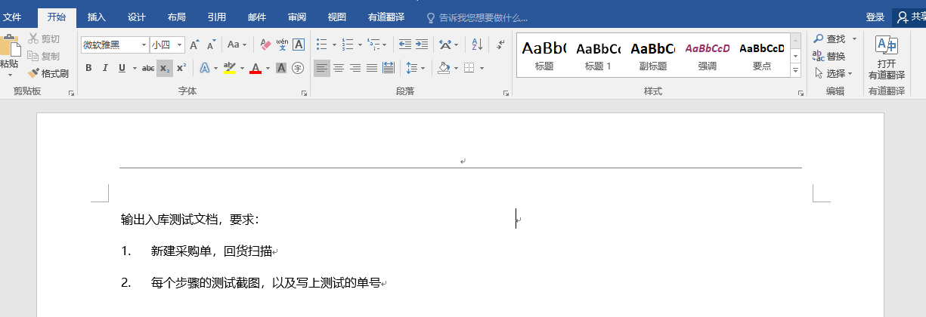
点这里！

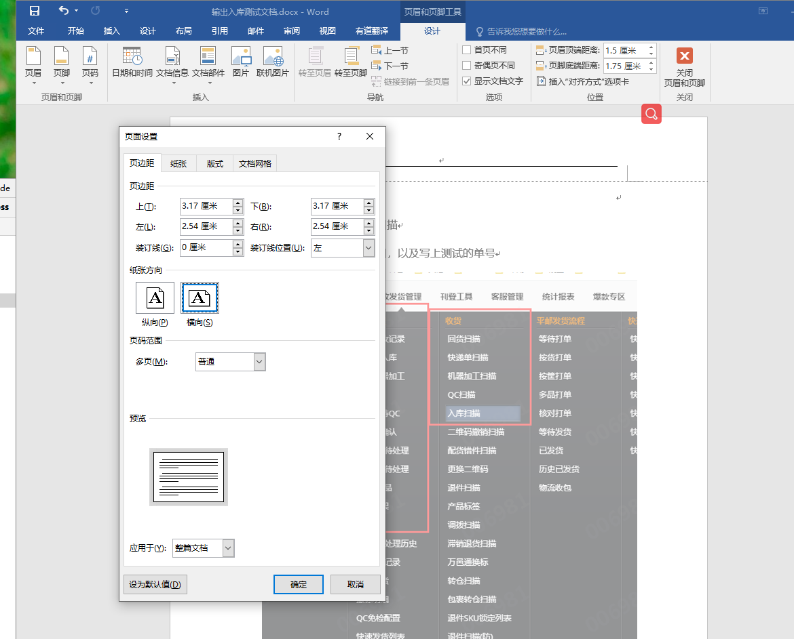
点这里！

输入代码首字母大写取消：

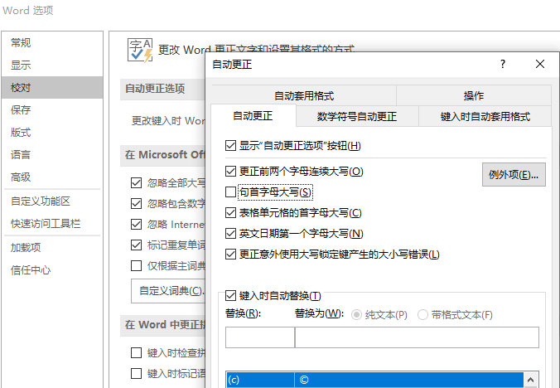

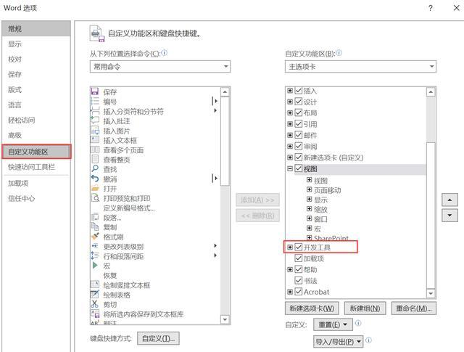
选择多个图片

 |  | Sub 图片边框

 |  | Dim tupian As InlineShape

 |  | Application.ScreenUpdating = True

 |  | For Each tupian In ActiveDocument.InlineShapes

 |  | With tupian.Borders

 |  | .OutsideLineStyle = wdLineStyleSingle

 |  | .OutsideColorIndex = wdGray25

 |  | .OutsideLineWidth = wdLineWidth150pt

 |  | End With

 |  | Next

 |  | Application.ScreenUpdating = False

 |  | End Sub
word去掉回车符
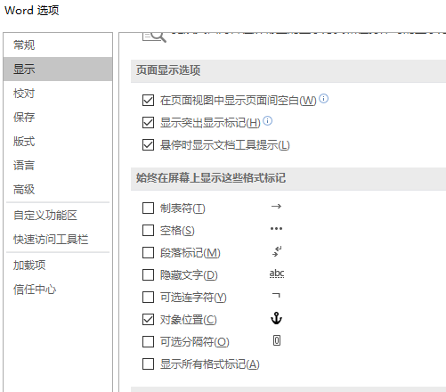

取消自动换行编号
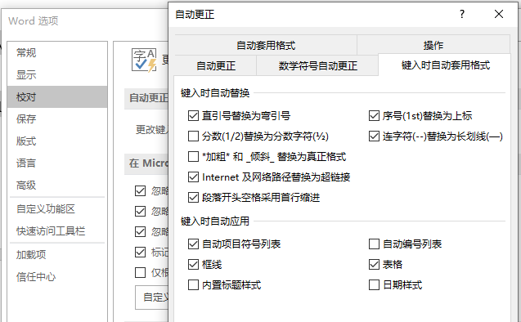

输入法打出ico图标 |  |  | 要简写，如bs,会显示扳手

谷歌如何安装扩展程序 |  |  | 直接点击crx/下载的crx改后缀为zip,拖到更多工具-扩展程序
 |  |  | 谷歌翻译：右键翻译成中文
 |  |  | Enable Copy启动可以右键复制越过警告

电脑是否被安装监控 |  |  | services.msc在服务里面看看有没有什么可疑的文件，例如VNC,pcanywhere之类的
 |  |  | netstat -an ，看看有没有对应自己电脑主机的ip

电脑熄屏 |  |  | win+L

